RQ00-IProject
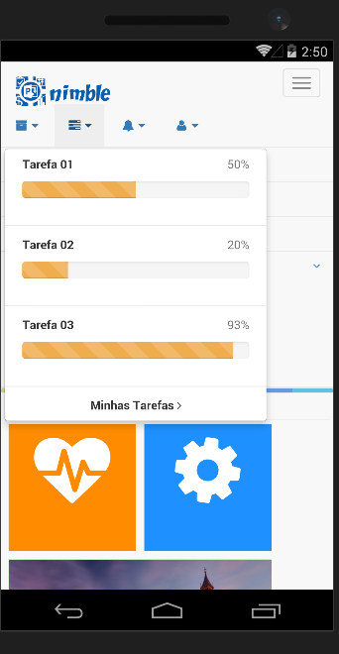
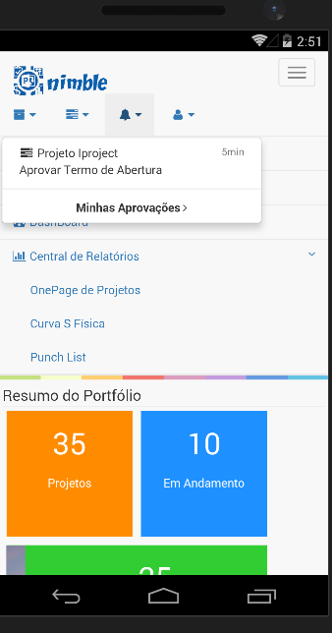
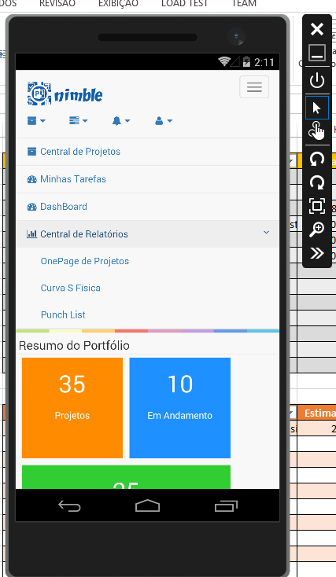
Código | Atividades | Estimativa(H) | Status | Dependência
RQ00-A1 | Definir estrutura do aplicativo |  | OK
RQ00-A2 | Definir estrutura do aplicativo |  | OK
RQ00-A3 | Classe de acesso ao serviços do office 365, classe responsável por garatir a autenticação do usuário nos webservices e apis do office 365. | 40 | NOK
RQ00-A4 | Definição das Imagens | 8 | NOK
RQ00-A5 | Navegação dos menus |  | OK
RQ00-A6 | Menu Central de Projetos | 4 | NOK | RQ00-A3
RQ00-A7 | Menu Minhas Tarefas | 4 | NOK | RQ00-A3
RQ00-A8 | Menu minhas Aprovações | 4 | NOK | RQ00-A3
RQ00-A9 | Login | 12 | NOK | RQ00-A3
RQ00-A10 | Alertas | 20 | NOK
RQ00-A11
RQ00-A12
RQ00-A13

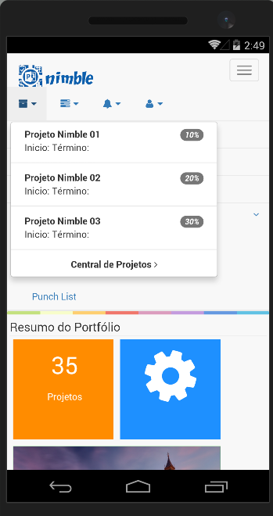
Código | Bugs | Estimativa(H) | Status | Dependência
RQ00-B1 | Logotipo do Nimble fica com o fundo preto no windows phone | 2 | NOK | RQ00-A4
RQ00-B2
RQ00-B3
RQ00-B4
RQ00-B5
RQ00-B6
RQ00-B7
RQ00-B8
RQ00-B9
RQ00-B10
RQ00-B11
RQ00-B12
RQ00-B13

RQ01- Resumo de Portfólio
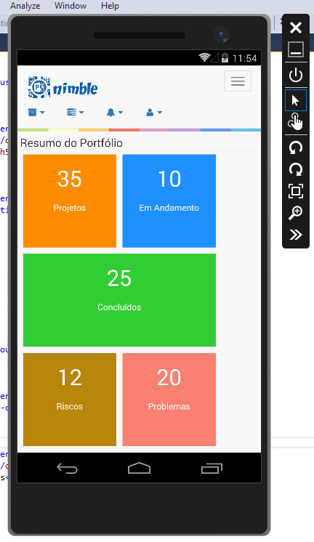
Código | Atividades | Estimativa(H) | Status | Dependência
RQ01-A1 | Desenhar Tela |  | OK
RQ01-A2 | Classe de acesso as Informações |  | OK
RQ01-A3 | Classe de acesso a lista de projetos (365) | 8 | NOK | RQ00-A3
RQ01-A4 | Link a tela de Projetos com o determinado status |  | Cancelado
RQ01-A5 | Link a tela de Riscos |  | Cancelado
RQ01-A6 | Link a tela de Problemas |  | Cancelado
RQ01-A7 | Classe de aceso a Lista de Riscos | 2 | NOk | RQ00-A3
RQ01-A8 | Classe de acesso a lista de Problemas | 2 | NOK | RQ00-A3
RQ01-A9
RQ01-A10
RQ01-A11
RQ01-A12
RQ01-A13

Código | Bugs | Estimativa(H) | Status | Dependência
RQ01-B1 | O texto dos blocos não esta ficando responsivo | 2h | NOK
RQ01-B2
RQ01-B3
RQ01-B4
RQ01-B5
RQ01-B6
RQ01-B7
RQ01-B8
RQ01-B9
RQ01-B10
RQ01-B11
RQ01-B12
RQ01-B13

